使い方
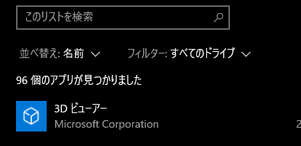
質問、要望、バグ報告、等は松本まで。
前提条件
 | pythonがインストールされている環境
 |  | 「設定」→「アプリ」→「このリストを検索」で”Python"と検索。
 |  |  | インストールされていればそこに表示される。
 |  | もしインストールされていない場合は適当にググってインストールしてください。

 | NI-VISAやAgilent IO Libraries Suits等がインストールされたVISA制御ライブラリ環境

 | pyvisa

よくあるトラブル |  |  |  | （随時更新、多くなったら別シートにまとめる予定。困ったことがあったら報告してもらえるとここが充実していく。）
 | 実行した際に "ModuleNotFoundError: No module named 'XXXX' " と表示される場合
 |  | コマンドプロンプト上で ”pip install XXXX” と入力し、Enter
 |  |  | 詳細なインストールのやり方
 |  |  | pip とは？Python で pip を活用してプログラミングをスムーズに進めよう！ | キカガクブログ (kikagaku.co.jp)
 |  |  | pipの使い方とインストール | Python-izm
 |  |  |  | ↑で ”-m” が何か気になった人のために
 |  |  |  | Pythonコマンドを実行する際の -m について｜ゆうまるブログ (yumarublog.com)

使用手順
 | 1.任意のディレクトリに”capt_oscillo”を保存
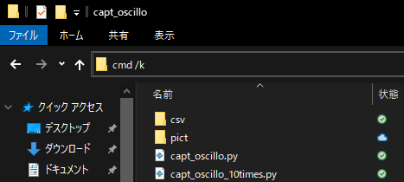
 | 2.保存した”capt_oscillo”内でアドレスバーに"cmd /k"と入力
 |  | cmd /k

 | 3.”capt_oscillo”をカレントディレクトリとしてコマンドプロンプトが起動

 | 4."python capt_oscillo_10times_v2.py"と入力し、プログラム実行
 |  | python capt_oscillo_10times_v2.py
 |  | （↑コピーしてコマンドプロンプト上で右クリックすればOK）

 | 5.各種設定が聞かれるので該当する数字を入力し、Enter
 |  | 連続で何枚とるか？（デフォルト10枚）
 |  |  | ※現在のVerでは7秒ごとに1枚
 |  |  | 40を超える値を入力した場合、
 |  |  | 「5分以上かかります。続けますか？」と確認されます。

 |  | 保存形式は？（デフォルトは０：両方）
 |  |  | 0:PNGとCSVの両方
 |  |  | 1:PNGのみ
 |  |  | 2:CSVのみ

 |  | 保存するディレクトリの名前は？（デフォルトは"test"）

 | 6.それぞれ該当ディレクトリにファイルが保存されているので確認
 |  | ファイル名は現在のVerでは IMG/DATAn_%Y%m%d_%H%M%S.png/.csv で固定。悪しからず。
 |  | （ファイル名オプションは要望があればつけます。あるいは自分で書き換えてください。）

